Fakturamall
Faktura

 |  |  |  |  |  |  |  |  | Instruktioner
 |  |  |  |  |  |  |  |  | Fakturamall instruktioner
Exempelföretag Ab |  |  |  | Kundföretag Ab
Företagsgatan 2 |  |  |  | Köpvägen 12
123 45 Hemstad |  |  |  | 123 45 Köpstad |  |  |  |  | Fler mallar från Zervant
 |  |  |  |  |  |  |  |  | Offertmall för Excel
 |  |  |  |  |  |  |  |  | Kontantkvitto mall i Excel
 |  |  |  |  |  |  |  |  | Körjournal för Excel

Fakturanummer | Kundnummer | Referensnummer |  | Fakturadatum |  | Förfallodag |  |  | Läs mer om
1234 | 10 | A00342 |  | 2021-02-02 |  | 2021-02-16 |  |  | Zervants faktureringsprogram

Tilläggsinformation
14 dagas returrätt gäller för oanvända varor

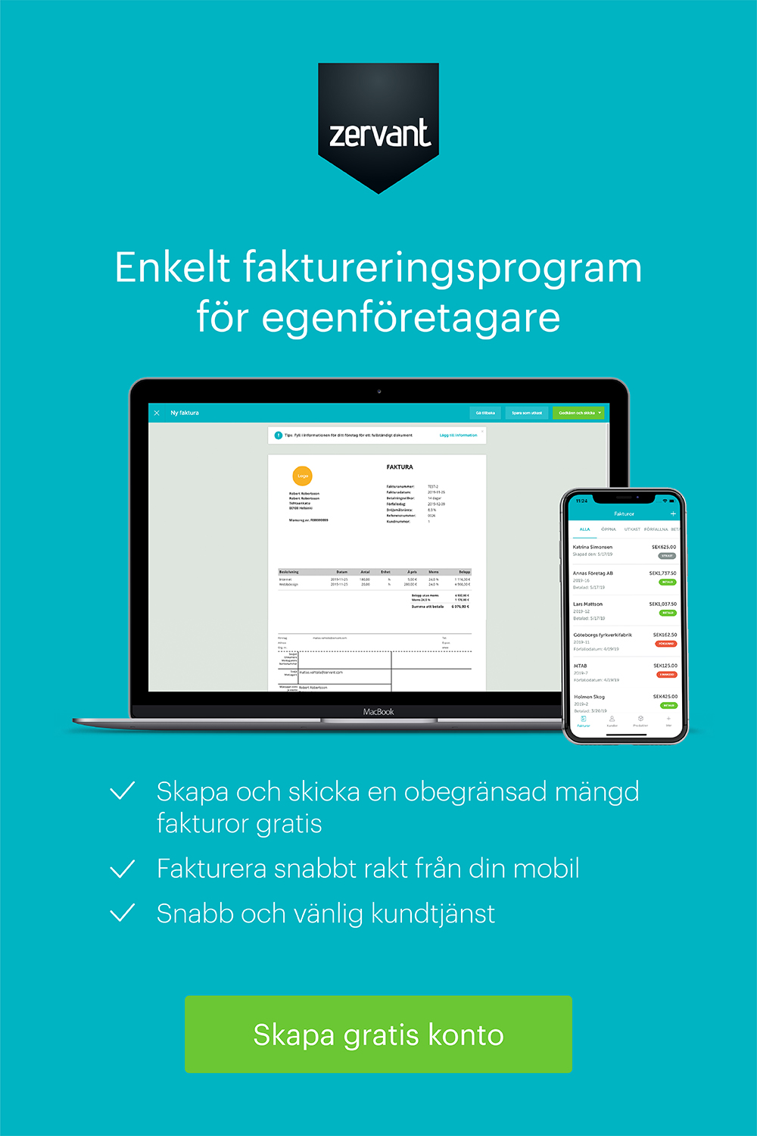
Beskrivning |  | Antal | Enhet |  | á pris | Moms | Moms kr | Totaal
Arbete |  | 5 | h |  | 60.00 kr | 25% | 75.00 kr | 375.00 kr
Produkt |  | 10 | st |  | 105.00 kr | 25% | 262.50 kr | 1,312.50 kr

 |  |  |  |  |  |  | Belopp före moms | 1,350.00 kr
 |  |  |  |  |  |  | Total moms | 337.50 kr
 |  |  |  |  |  |  | Öresutjämning | 0.50 kr
 |  |  |  |  |  |  | Summa att betala | 1,688.00 kr

Godkänd för F-skatt

Exempelföretag Ab |  | Kontaktuppgifter |  |  |  |  | Betalningsuppgifter
Företagsgatan 2 |  | Freddy Företagare |  |  |  |  | Plusgiro | 1234567-8
123 45 Hemstad |  | Telefon: +46-123456789 |  |  |  |  | Bankgiro | 123-4567
Sverige |  | Epost: freddy@foretag.se |  |  |  |  | IBAN | SE2341124098234
Org.nr. 123456-7890 |  | www.foretag.se |  |  |  |  | SWIFT/BIC | SEHHCXX1001
Momsreg.nr. SE1234567890

